배경
번호 | 이름 | 설명 | 우선도 | 비고 & 기타 | 간단 드로잉
1 | 기내 | 인트로 스크립트 씬에서 쓰일 배경입니다. 배경인 만큼 별다른 상호작용으로 인한 변화는 없습니다. 움직이는 배경이 아닌 그림으로 고정된 배경입니다. 만화, 애니메이션 같이 과장된 그림체의 캐릭터들과는 다르게 실사에 가까운 묘사를 뿌옇게 필터처리한 그림체입니다. 비행기 내부의 모습을 담고있습니다. 1인칭 컨셉이며 시점의 위치는 비행기 전방부 좌측 좌석에서 일어서 뒤를 돌아보는 느낌입니다. 비행기는 2개의 좌석이 3개씩 있는, 지나가는 통로가 2개인 크고 고급진 비행기입니다. 과거를 회상한다는 느낌의 그림이면 충분합니다. | 보통 |  | 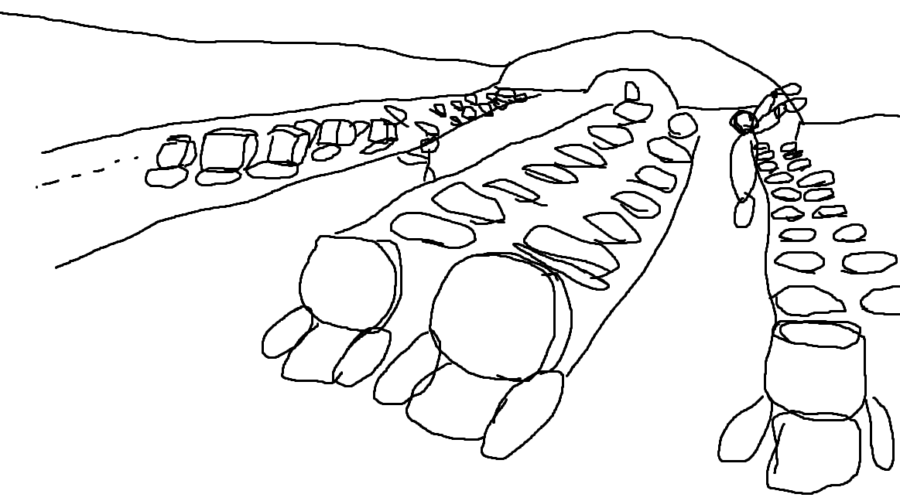
2 | 거점 | 거점 화면에서 쓰일 배경입니다. 보통 배경과 마찬가지로 상호작용으로 인한 변화는 없습니다. 대신 상호작용 UI로 캐릭터 리소스를 배치할 공간이 필요합니다. 고정된 그림 배경입니다. 거점 배경의 경우 캐릭터와 동일한 만화, 애니메이션적인 과장된 그림체가 요구됩니다. 상대적으로 굵은 테두리 선과 명확한 색체의 그림체입니다. 첩첩산중의 전경이 보이는 높은 고지대의 공터입니다. 상단에는 우측으로 내려가는 길이 보이고 좌측에는 추락한 비행기에서 어떻게든 확보한 물자들이 쌓여 있고 그 근처에 모닥불이 놓여 있습니다. | 높음 |  | 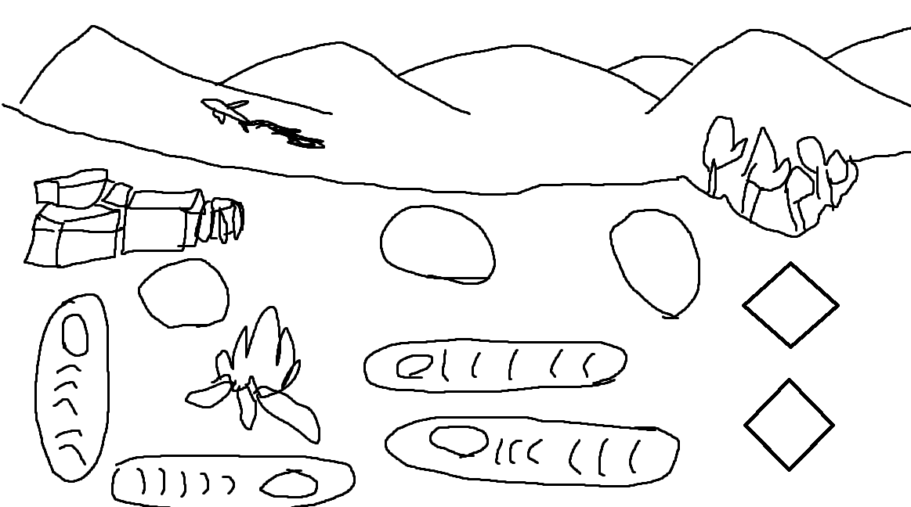
3 | 취사 | 취사 스크립트 씬에서 가장 기본적으로 쓰일 배경입니다. 다른 취사 배경씬보다 우선도가 높습니다. 거점 배경과 동일하게 만화, 애니적인 과장된 그림체가 요구됩니다. 취사는 배경의 물체가 원근법에 따라 얼마나 멀리있는 지에 따라 그림체가 달라집니다. 가까이 있는 물체에 대해서는 수체화와 같이 경계선이 모호하고 추상적인 그림체로 그려지고 가장 멀리 떨어진 물체는 확실한 명암과 깔끔한 경계선이 적용된 그림체로 그려집니다. 이같은 특징은 모든 취사 계열 배경에 동일하게 적용됩니다. 붉은선 위로는 멀리 떨어져 있고 아래 로는 가까이 있는 물체입니다. 초록색 사각형이 있는 위치는 풀숲을 그려서 막아줄 예정입니다. 모닥불에는 밑바닥이 그을린 냄부가 있고 베이컨을 훈제시키는 그림입니다. 모닥불 오른쪽에는 말린 과일과 훈제시킨 베이컨을 널어둔 모습을 그립니다. 아래의 경우 땅바닥에 장비를 늘어놓아 점검하는 그림입니다. 로프, 모종삽, 공구칼, 톱, 생수통, 파이어스틱, 나침반, 후레쉬 등 생존용품이 널려있으면 됩니다. | 높음 | 그림체는 게임 주제와 관련된 사항이라 컨셉을 강조한 형태일 뿐, 아직 미확정임. 직접 제작할 그래픽 인원과의 자세한 의논이 필요 | 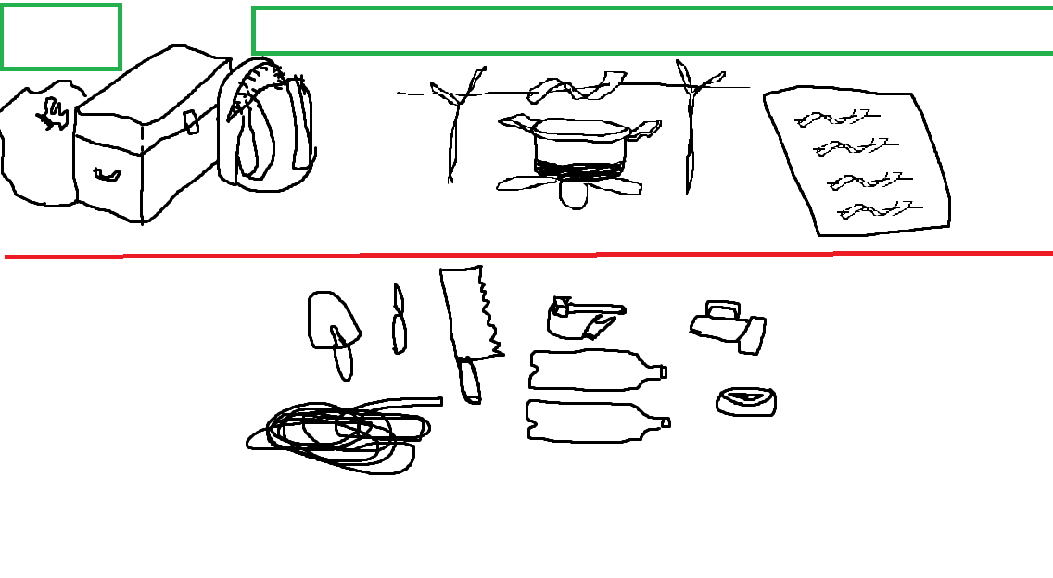
4 | 취사-1 | 취사 배경 계열의 추가 배경입니다. 우선도는 낮습니다. | 낮음
5 | 취사-2 | 취사 배경 계열의 추가 배경입니다. 우선도는 낮습니다. | 낮음
6 | 취사-3 | 취사 배경 계열의 추가 배경입니다. 우선도는 낮습니다. | 낮음
7 | 탐색 | 탐색 스크립트 씬에서 가장 기본적으로 쓰일 배경입니다. 다른 탐색 배경씬보다 우선도가 높습니다. 거점 배경과 동일하게 만화, 애니적인 과장된 그림체가 요구됩니다. 탐색 배경만의 특징은 명도가 전체적으로 낮고 어두우며 원근법에 따라 사물이 멀어질수록 수체화같이 흐릿하게 묘사되는 것이 특징입니다. 이같은 특징은 모든 탐색 계열 배경에 동일하게 적용됩니다. 표 옆의 드로잉에 경우 원근법을 생각하다가 시점이 약간 아래로 내려다보고 있는 형태로 그려버렸는데 그릴때는 지면과 수평을 이루고 숲속을 보고있다는 느낌이었으면 합니다. 숲속에서 나무들과 돌이 무성히 배치되어있고 길 너머로는 나뭇잎그림자에 가려 앞이 잘 보이지 않는 형태입니다. 어두컴컴하고 앞을 예상할 수 없는 느낌을 줘야 합니다. 길의 경우 풀이 무성한 공간을 억지로 여러번 다녀 길이 생긴 모습입니다. | 높음 | 그림체는 게임 주제와 관련된 사항이라 컨셉을 강조한 형태일 뿐, 아직 미확정임. 직접 제작할 그래픽 인원과의 자세한 의논이 필요 | 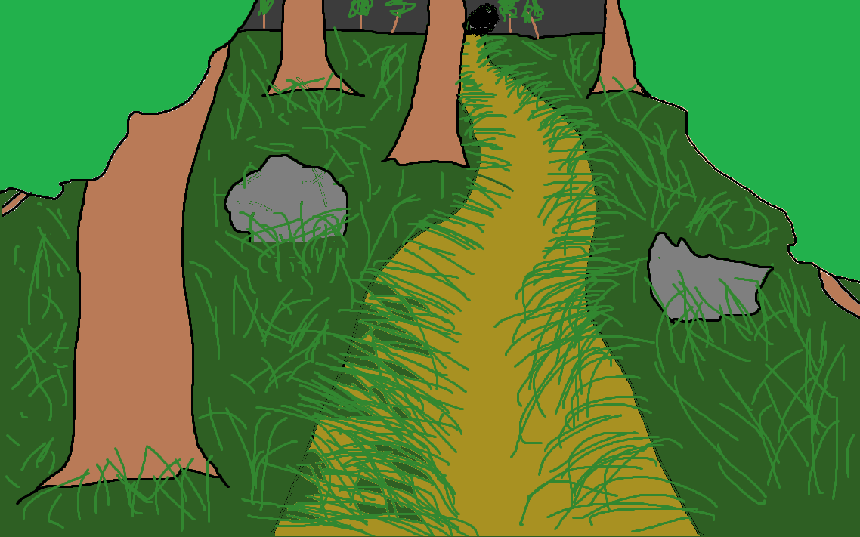
8 | 탐색-1 | 탐색 배경 계열의 추가 배경입니다. 우선도는 낮습니다. | 낮음
9 | 탐색-2 | 탐색 배경 계열의 추가 배경입니다. 우선도는 낮습니다. | 낮음
10 | 탐색-3 | 탐색 배경 계열의 추가 배경입니다. 우선도는 낮습니다. | 낮음
11 | 경계 | 경계 스크립트 씬에서 가장 기본적으로 쓰일 배경입니다. 다른 경계 배경씬보다 우선도가 높습니다. 거점 배경과 동일하게 만화, 애니적인 과장된 그림체가 요구됩니다. 경계 배경만의 특징은 탐색 계열 배경과 상반되게 명도가 높고 햇빛에 따른 명암과 광택이 강조되는 그림체가 요구됩니다. 간단히말해서 사물들이 빤짝빤짝 빛나는 그림체로 그리면 됩니다. 이같은 특징은 모든 경계 계열 배경에 동일하게 적용됩니다. | 높음 | 그림체는 게임 주제와 관련된 사항이라 컨셉을 강조한 형태일 뿐, 아직 미확정임. 직접 제작할 그래픽 인원과의 자세한 의논이 필요 | 그림체는 게임 주제와 관련된 사항이라 컨셉을 강조한 형태일 뿐, 아직 미확정임. 직접 제작할 그래픽 인원과의 자세한 의논이 필요
12 | 경계-1 | 경계 배경 계열의 추가 배경입니다. 우선도는 낮습니다. | 낮음
13 | 경계-2 | 경계 배경 계열의 추가 배경입니다. 우선도는 낮습니다. | 낮음
14 | 경계-3 | 경계 배경 계열의 추가 배경입니다. 우선도는 낮습니다. | 낮음
15 | 하루 결산 | 하루 결산 스크립트 씬에서 쓰일 배경입니다. | 보통
16
17
18
19
20
21
22
23
24
25
26
27
28
29
30
31
32
33
34

